システム構成図
システム構成図

AWS Cloud

Amazon Route 53

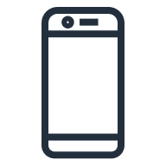
クライアント
①名前解決

②Websocket確立
Websocketサーバ

Firewall
ポート8080解放

